Textos
Registo do copybook | Texto | Observações | Exemplo
:PREFIX:-CAPITAL-RECEBER | Opção titulo 1 (Se o cliente tiver mais de um contrato a vencer no período do apuramento): "Tem <PREFIX:-CR-NR-CONTRATOS> contratos a aproximar-se do vencimento, consulte a secção INFORMAÇÕES IMPORTANTES" Opção titulo 2 (Só um contrato com capital): "A sua apólice <PREFIX:-CR-APOLICE> vai terminar dia <PREFIX:-CR-DT-TERMINO> com um capital a receber de <PREFIX:-CR-VL-CAPITAL>" Opção titulo 3 (Só um contrato sem capital): "A sua apólice <PREFIX:-CR-APOLICE> vai terminar dia <PREFIX:-CR-DT-TERMINO>" Opção titulo 4 (Sem titulo se não houver nenhum vencimento para o cliente) Aparece sempre após o titulo: "Conte com o melhor acompanhamento ao adquirir um novo produto financeiro. Contacte-nos agora e conheça as melhores soluções. Os nossos produtos financeiros oferecem vantagens como: 1. Marca líder, reconhecida no mercado; 2. Diferentes opções de rendimento; 3. Vantagens fiscais." | Fixo no final da 1ª página Caixa definida pelo marketing | 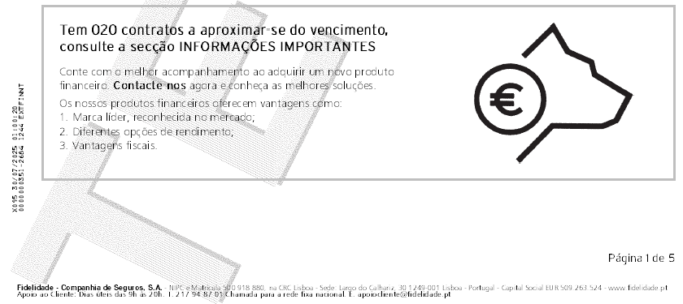
:PREFIX:-QUADRO-DETALHE-APOLICES-FTR | "(a) Neste extrato são considerados movimentos com Data Valor (Data de Cotação no caso de contratos com Unidades de Conta ou Unidades de Referência) no período ou nos períodos anteriores quando são considerados em extratos anteriores. (b) No caso de contratos em Unidades de Conta ou Unidades de Referência, os movimentos e a posição atual da carteira poderão não refletir: evemtuais entregas/reembolsos solicitados mas não processados, pois a aquisição/venda das UC's/ UR's é efetuada com o valor divulgado no dia útil seguinte, D+1, sendo D o dia da e ntrega/pedido de reembolso. No caso das recomposições a entrada no fundo de destino é efetuada em D+4 dias úteis. Neste extrato só são considerados movimentos cobrados do período. (c) Valores Brutos. Movimentos com sinal positivo (+) representam entradas de valores, movimentos com sinal negativo (-) representam saídas de valores." | No final do bloco dos DETALHES APÓLICE(S)…
:PREFIX:-QUADRO-DETALHE-APOLICES-NOT | Texto livre (1000 caracteres normal) | Opcional, sai no final do bloco dos DETALHES APÓLICE(S)…
:PREFIX:-QUADRO-TAXAS-RENDIMENTO | "Cotações e rendimentos A Fidelidade ajuda-o a preparar o seu futuro de acordo com os seus objetivos e necessidades, assente em 2 eixos - poupar e investir. Aceda a https://poupareinvestir.fidelidade.pt e acompanhe, de forma personalizada, a evolução das cotações e rendimentos." | A seguir ao bloco INFORMAÇÃO SOBRE TAXAS DE RENDIMENTO… Caixa definida pelo marketing
:PREFIX:-AGENDAMENTOS | "FIDELIDADE SAVINGS Defina um objetivo e atinga-o ao seu ritmo, de forma 100% digital, através da app MySavings. Faça download e comece a poupar em poucos minutos. 1. Defina o seu objetivo para poupar ou realize o seu investimento. 2. Escolha a opção mais ajustada ao que pretende alcançar. 3. Acompanhe tudo na app. Pode alterar o montante das entregas, sempre que desejar." | Posiciona-se a seguir do bloco de AGENDAMENTOS Caixa definida pelo marketing
:PREFIX:-INF-LEGAIS-TEXT-LIVRE | "O(s) contrato(s) poderá(ão) estar sujeito(s) ao regime legal de comunicação obrigatória anual de informações financeiras à Autoridade Tributária e Aduaneira (AT) e à autoridade competente da jurisdição destinatária da informação, caso esteja abrangido pelo FATCA (Foreign Account Tax Compliance Act), pela Norma Comum de Comunicação (CRS - OCDE) ou pelo regime de comunicação obrigatória de informações relativas a contratos cujos titulares ou beneficiários sejam residentes em território nacional. Se for "Pessoa Específica dos EUA" ou resida noutro Estado da UE ou em outro Estado da OCDE aderente, preencha o formulário disponível em: www.fidelidade.pt/PT/a-fidelidade/informacoes_legais/informlegais/Paginas/produtos-finaceiros.aspx Quando aplicável, consulte no link acima as correspondentes versões dos Documentos de Informação Fundamental dos produtos subscritos, para obter informação sobre o respetivo âmbito, riscos associados e cenários de desempenho, composição, custos, encargos associados e outras informações relevantes. São válidas as formas de pagamento acordadas no momento da contratação do produto." | Escrito no bloco INFORMAÇÕES LEGAIS | 
:PREFIX:-INF-IMPORT-APOLICES-VENCER | "Para as apólices que terminam nos próximos meses, os montantes seguros serão creditados na conta IBAN associada ao contrato (ou outra que o beneficiário indique para o efeito), após a data de vencimento. Caso a apólice não tenha IBAN de crédito associado (ou este já não se encontre ativo) e pretenda que o pagamento seja efetuado por crédito em conta, agradecemos que nos seja enviado um pedido assinado pelo beneficiário da apólice, acompanhado do comprovativo de titularidade de IBAN e de cópia do Cartão de Cidadão (ou do bilhete de identidade e cartão de contribuinte). Se não nos for facultada esta documentação com 30 dias de antecedência, em relação à data de vencimento do contrato, procederemos à emissão de um recibo que será enviado para a morada do beneficiário que se encontra designado em caso de vida." | Só sai se houver pelo menos uma apólice a vencar Sairá depois do bloco INFORMAÇÕES IMPORTANTES
:PREFIX:-INF-IMPORT-APOLICES-VENCER | "Alerta para vencimentos de PPR Caso o seu seguro seja um Plano de Poupança Reforma, alertamos para as implicações fiscais em que pode incorrer, previstas no n.º 4 do Artigo 21º do Estatuto dos Benefícios Fiscais, caso tenha efetuado entregas nos últimos 5 anos e tenha beneficiado da dedução desses montantes à coleta do seu IRS. Se for este o seu caso, na data de vencimento vão ser reembolsadas entregas com uma antiguidade inferior a 5 anos. De forma a evitar as penalizações fiscais inerentes a esta situação, poderá optar pela transferência do valor da sua apólice para outro seguro PPR disponível na Fidelidade. Assim, para além de garantir que na data do vencimento, não fica sujeito à penalização fiscal prevista na Lei, mantém a antiguidade do seu PPR e, consequentemente, as vantagens fiscais em termos de tributação, no momento da saída." | Aparece apenas se <:PREFIX:-II-CONT-COM-APOL-PPR> = 'Y', no final do bloco INFORMAÇÕES IMPORTANTES
:PREFIX:-FIM-DOCUMENTO | "ICAE: Instrumento de Captação de Aforro Estruturado, Unit-Linked UC/UR: Unidade de Conta / Unidade de Referência Unidade de Conta: Valor de Referência em função do qual são definidas as garantias de um contrato ligado a fundos de investimento Unidade de Referência: A Unidade de Referência é definida como um instrumento utilizado para dividir o valor das Provisões Técnicas de uma Opção de Investimento em quotas-partes, de características idênticas e sem valor nominal Rendimento do Período: Saldo Final - Saldo Inicial - Entradas + Saídas Valor Sujeito a Imposto: Diferença entre valor bruto a receber e prémios a abater na indemnização" | No final do documento, no bloco GLOSSÁRIO… | 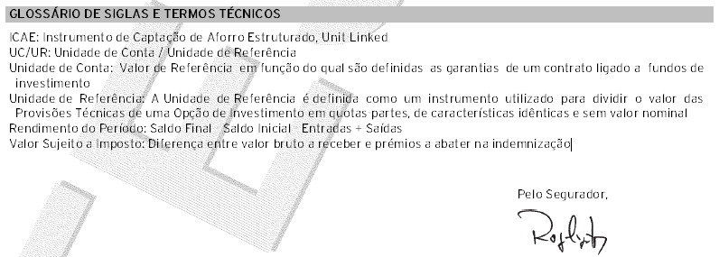
:PREFIX:-INF-LEGAIS-TEXT-LIVRE | Texto livre (400 caracteres Bold e/ou 3000 normal) | Opcional, sai no bloco INFORMAÇÕES LEGAIS
:PREFIX:-INF-IMPORT-TEXT-LIVRE | Texto livre (400 caracteres Bold e/ou 3000 normal) | Opcional, sai no bloco INFORMAÇÕES IMPORTANTES

